Sheet1
등급기준 |  |  |  |  |  |  |  | 리뷰작성 유무 기준
등급 | 리뷰 안 쓴 사람 |  | 1000점 이하 리뷰 쓴 사람 |  | 1000점 이상 리뷰 쓴 사람 |  |  | 고객 구분 | 일반회원 |  | VIP |  | VVIP |  | 일반유료 |  | VIP유료
일반회원 | 47,901 | 81.4% | 1,327 | 39.7% | 261 | 42.5% |  | 리뷰 안 쓴 사람 | 47,901 | 96.8% | 2,170 | 90.7% | 511 | 86.6% | 521 | 76.6% | 7,769 | 80.3%
VIP | 2,170 | 3.7% | 203 | 6.1% | 20 | 3.3% |  | 1000점 이하 | 1,327 | 2.7% | 203 | 8.5% | 66 | 11.2% | 132 | 19.4% | 1,618 | 16.7%
VVIP | 511 | 0.9% | 66 | 2.0% | 13 | 2.1% |  | 1000점 이상 | 261 | 0.5% | 20 | 0.8% | 13 | 2.2% | 27 | 4.0% | 293 | 3.0%
일반유료 | 521 | 0.9% | 132 | 3.9% | 27 | 4.4% |  | Total | 49,489 | 100.0% | 2,393 | 100.0% | 590 | 100.0% | 680 | 100.0% | 9,680 | 100.0%
VIP유료 | 7,769 | 13.2% | 1,618 | 48.4% | 293 | 47.7%
Total | 58,872 | 100.0% | 3,346 | 100.0% | 614 | 100.0%

유료 멤버쉽 고객인 상대적으로 리뷰를 많이 작성
- 1,000점 이상 리뷰 기준 일반 회원 대비 8배
- 1,000점 이하 리뷰 기준 일반 회원 대비 7.2배

리뷰 작성 기준별 구매 횟수 10분위수
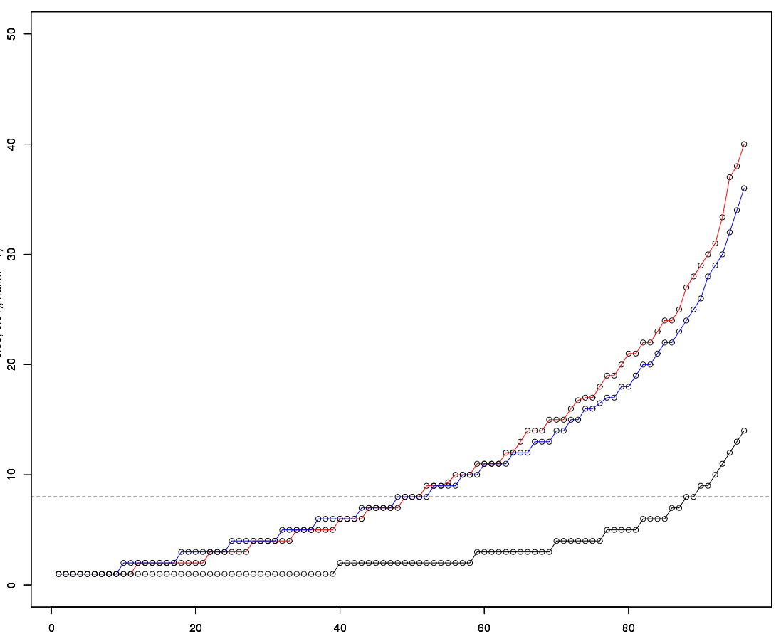
 |  |  |  |  |  |  | 빨간색 : 1000점 이상 리뷰 작성 고객
 |  |  |  |  |  |  | 파란색 : 1000점 이하 리뷰 작성 고객
 |  |  |  |  |  |  | 검은색 : 리뷰 미작성 고객

 |  |  |  |  |  |  | 리뷰 작성 고객의 50%는 최근 3개월 동안 8회 이상 구매
 |  |  |  |  |  |  | 리뷰 작성 고객의 80%는 최근 3개월 동안 2회 이상 구매

 |  |  |  |  |  |  | 리뷰 미작성 고객의 40%는 최근 3개월 동안 1회 구매
 |  |  |  |  |  |  | 리뷰 미작성 고객의 10%만 최근 3개월 동안 10회 이상 구매

 |  |  |  |  |  |  | 일반 고객들 중 구매가 잦은 고객들 대상으로 리뷰 작성을 유도할만한 프로모션 필요

구매일과 리뷰 작성일의 차이분포
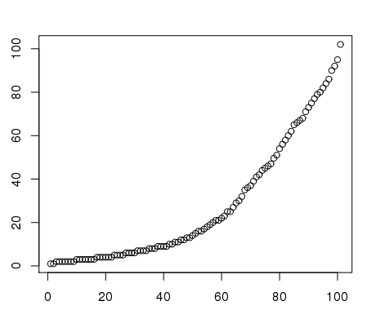

리뷰 작성자의 40%가 구매 후 10일 이내에 작성
리뷰 작성자의 65%가 구매 후 30일 이내에 작성

구매일과 작성일 차이 | 리뷰수 | 전일대비 증감
1일 | 436
2일 | 1,524 | 250%
3일 | 1,899 | 25%
4일 | 1,325 | -30%
5일 | 1,030 | -22%
6일 | 984 | -4%
7일 | 879 | -11%
8일 | 817 | -7%
9일 | 952 | 17%
10일 | 568 | -40% | 리뷰 작성 수가 급격히 떨어지는 지점은 10일 부근으로 배송 완료 후 10일 이내에 문자를 발송하여 리뷰 작성을 유도하는 것이 좋음
11일 | 512 | -10%
12일 | 499 | -3%
13일 | 428 | -14%
14일 | 266 | -38%
15일 | 341 | 28%
16일 | 313 | -8%
17일 | 276 | -12%
18일 | 400 | 45%
19일 | 175 | -56%
20일 | 176 | 1%
21일 | 412 | 134%
22일 | 234 | -43%
23일 | 260 | 11%
24일 | 214 | -18%
25일 | 277 | 29%
26일 | 148 | -47%
27일 | 173 | 17%
28일 | 129 | -25%
29일 | 138 | 7%
30일 | 171 | 24%
31일 | 100 | -42%
32일 | 112 | 12%
33일 | 134 | 20%
34일 | 55 | -59%
35일 | 172 | 213%
36일 | 263 | 53%
37일 | 146 | -44%
38일 | 121 | -17%
39일 | 141 | 17%
40일 | 161 | 14%
41일 | 242 | 50%
42일 | 84 | -65%
43일 | 124 | 48%
44일 | 193 | 56%
45일 | 142 | -26%
46일 | 373 | 163%
47일 | 125 | -66%
48일 | 106 | -15%
49일 | 90 | -15%
50일 | 199 | 121%
51일 | 114 | -43%
52일 | 71 | -38%
53일 | 66 | -7%
54일 | 179 | 171%
55일 | 60 | -66%
56일 | 84 | 40%
57일 | 167 | 99%
58일 | 138 | -17%
59일 | 126 | -9%
60일 | 68 | -46%
61일 | 114 | 68%
62일 | 88 | -23%
63일 | 60 | -32%
64일 | 141 | 135%
65일 | 149 | 6%
66일 | 182 | 22%
67일 | 256 | 41%
68일 | 199 | -22%
69일 | 66 | -67%
70일 | 139 | 111%
71일 | 85 | -39%
72일 | 62 | -27%
73일 | 125 | 102%
74일 | 123 | -2%
75일 | 240 | 95%
76일 | 51 | -79%
77일 | 188 | 269%
78일 | 128 | -32%
79일 | 179 | 40%
80일 | 123 | -31%
81일 | 90 | -27%
82일 | 135 | 50%
83일 | 175 | 30%
84일 | 147 | -16%
85일 | 45 | -69%
86일 | 99 | 120%
87일 | 98 | -1%
88일 | 62 | -37%
89일 | 65 | 5%
90일 | 112 | 72%
91일 | 107 | -4%
92일 | 98 | -8%
93일 | 65 | -34%
94일 | 93 | 43%
95일 | 56 | -40%
96일 | 15 | -73%
97일 | 138 | 820%
98일 | 12 | -91%
99일 | 12 | 0%
100일 | 13 | 8%

